8 生産年齢人口割合予測（2040年）
 | 8 生産年齢人口割合予測（2040年）

 | 時点 2023(R5)年推計（５年毎） |  |  |  |  | 平 均 値 |  | 49.6
 | 単位 ％，％ |  |  |  |  | 標準偏差 |  | 7.3
 | 市町村名 | 指標 | 順位 | 2020年時点 | 市町村名 | 指標 | 順位 | 2020年時点

 | 千葉県 | 56.4 | － | 60.7 | 八街市 | 47.2 | 31 | 59.4
 | 千葉市 | 56.3 | 13 | 61.8 | 印西市 | 56.2 | 14 | 60.4
 | 銚子市 | 45.6 | 37 | 54.4 | 白井市 | 52.2 | 22 | 58.5
 | 市川市 | 62.2 | 2 | 66.9 | 富里市 | 56.4 | 12 | 60.9
 | 船橋市 | 59.7 | 5 | 63.1 | 南房総市 | 38.9 | 50 | 44.4
 | 館山市 | 45.5 | 38 | 49.6 | 匝瑳市 | 46.3 | 33 | 54.2
 | 木更津市 | 57.2 | 9 | 59.5 | 香取市 | 45.7 | 36 | 53.6
 | 松戸市 | 57.9 | 7 | 62.5 | 山武市 | 44.2 | 42 | 55.1
 | 野田市 | 54.4 | 17 | 57.5 | いすみ市 | 40.3 | 49 | 48.7
 | 茂原市 | 49.4 | 28 | 56.4 | 大網白里市 | 49.4 | 28 | 56.3
 | 成田市 | 59.8 | 4 | 63.5 | 酒々井町 | 54.4 | 17 | 57.2
 | 佐倉市 | 51.3 | 24 | 56.2 | 栄町 | 44.5 | 40 | 52.9
 | 東金市 | 52.3 | 21 | 59.9 | 神崎町 | 44.4 | 41 | 56.2
 | 旭市 | 52.6 | 20 | 57.4 | 多古町 | 47.1 | 32 | 53.6
 | 習志野市 | 59.3 | 6 | 64.1 | 東庄町 | 43.8 | 44 | 51.2
 | 柏市 | 57.8 | 8 | 61.0 | 九十九里町 | 41.2 | 47 | 51.6
 | 勝浦市 | 41.6 | 46 | 50.1 | 芝山町 | 44.8 | 39 | 53.8
 | 市原市 | 53.8 | 19 | 59.1 | 横芝光町 | 46.0 | 34 | 52.3
 | 流山市 | 60.2 | 3 | 60.6 | 一宮町 | 51.3 | 24 | 54.6
 | 八千代市 | 57.0 | 10 | 61.8 | 睦沢町 | 44.2 | 42 | 48.1
 | 我孫子市 | 52.2 | 22 | 58.0 | 長生村 | 48.7 | 30 | 56.4
 | 鴨川市 | 49.5 | 27 | 51.8 | 白子町 | 42.4 | 45 | 50.3
 | 鎌ケ谷市 | 55.3 | 16 | 59.1 | 長柄町 | 35.8 | 53 | 48.6
 | 君津市 | 50.6 | 26 | 57.2 | 長南町 | 36.6 | 52 | 48.2
 | 富津市 | 45.9 | 35 | 52.8 | 大多喜町 | 40.5 | 48 | 47.6
 | 浦安市 | 62.9 | 1 | 69.7 | 御宿町 | 33.6 | 54 | 41.1
 | 四街道市 | 55.6 | 15 | 57.3 | 鋸南町 | 37.9 | 51 | 44.5
 | 袖ケ浦市 | 56.7 | 11 | 59.5

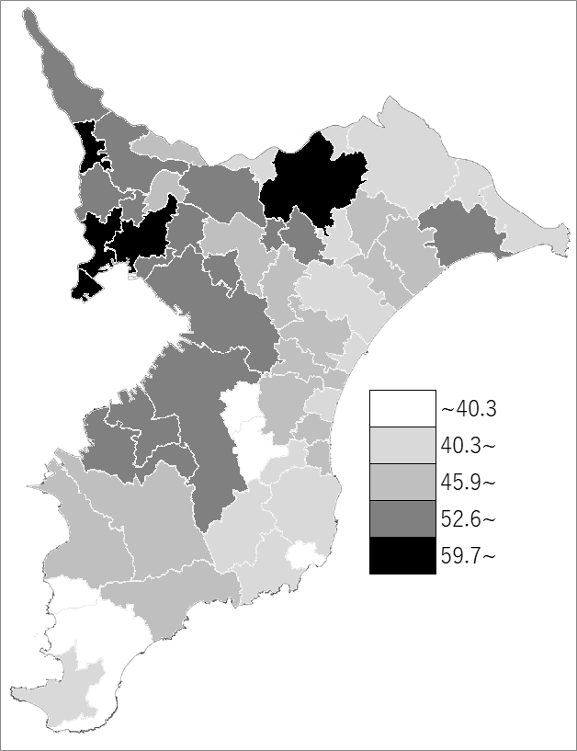
 | 千葉県の推移
2020年 | 60.7
2025年 | 60.9
2030年 | 60.5
2035年 | 59.1
2040年 | 56.4

《備 考》 ・資料出所 国立社会保障･人口問題研究所「日本の地域別将来推計人口(令和5(2023)年推計)」 ・算出方法 コーホート要因法による推計（ある年の男女・年齢別人口を基準として、ここに人口 動態率などの仮定値を当てはめて将来人口を計算する方法） 注）生産年齢人口：15歳～64歳人口

